关系图
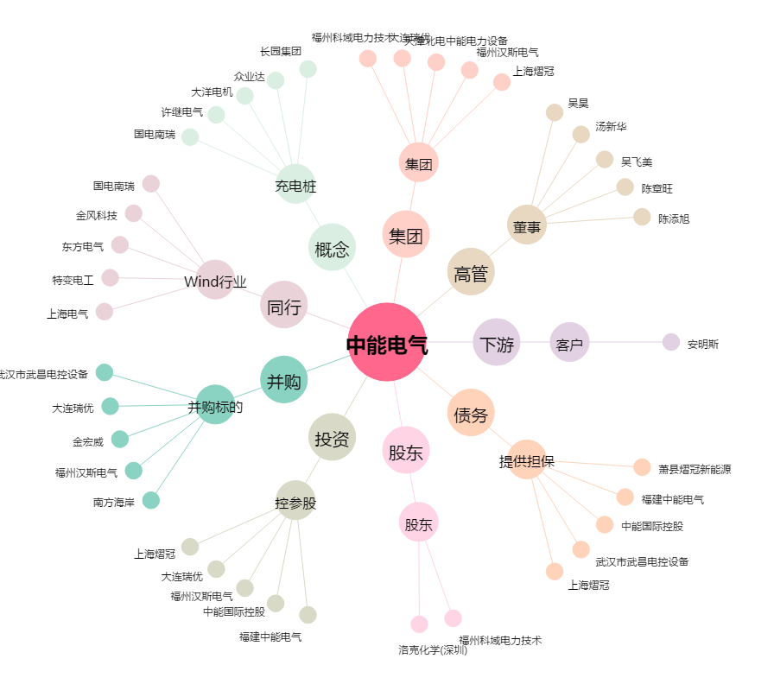
中能电气[300062.SZ] - 关系概览图

